1.
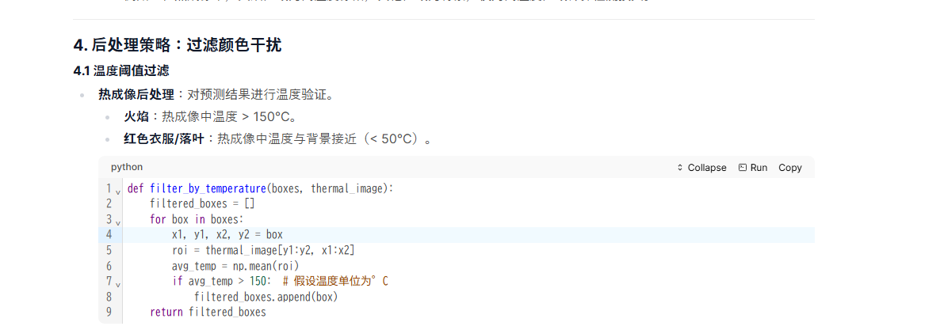

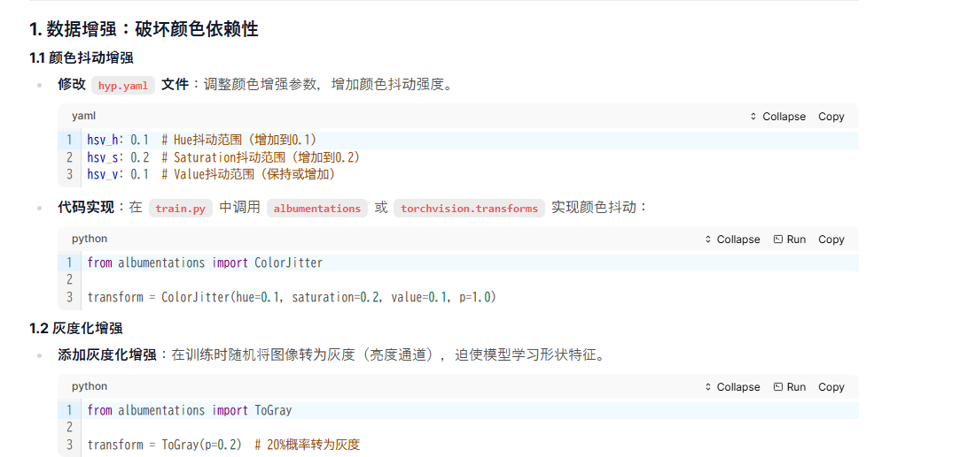

hsv_h: 0.1 # Hue抖动范围（增加到0.1）
hsv_s: 0.2 # Saturation抖动范围（增加到0.2）
hsv_v: 0.1 # Value抖动范围（保持或增加）

from albumentations import ColorJitter

transform = ColorJitter(hue=0.1, saturation=0.2, value=0.1, p=1.0)

from albumentations import ToGray

transform = ToGray(p=0.2) # 20%概率转为灰度

 | # 修改 `models/yolo.py` 中的检测头部分
 | class Detect(nn.Module):
 | def __init__(self, nc=80, anchors=()):
 | super().__init__()
 | self.cbam = CBAM(256) # 在特征图输入检测头前添加 CBAM
 | # 其余检测头代码不变

Sheet3
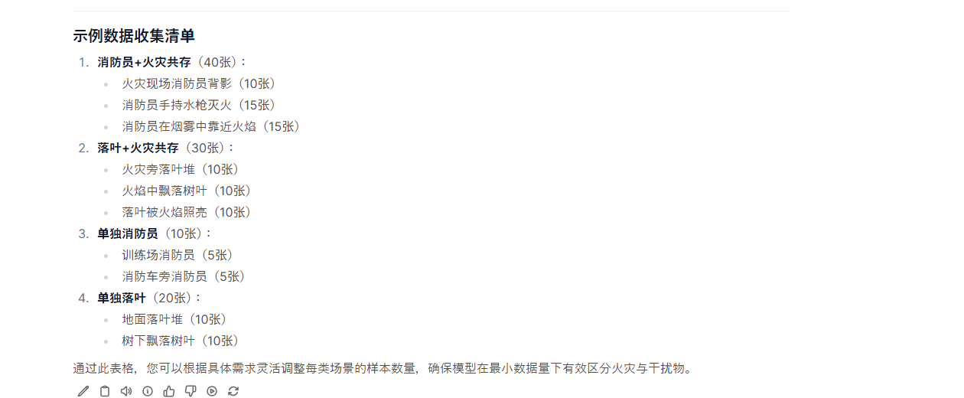
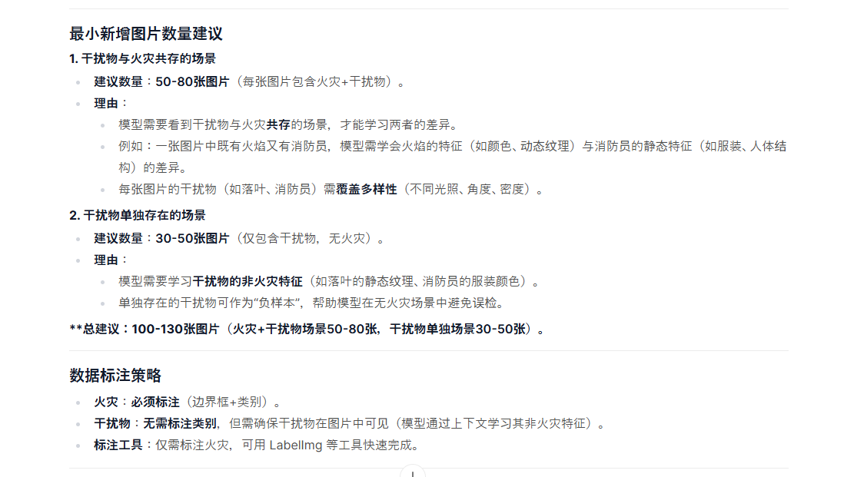

 |  |  |  | 覆盖多样性（不同光照、角度、密度）。

场景 | 详细 | 数量 | 备考
火+穿橙色红色黄色衣服的人 | 火灾现场消防员背影 | 10 | 消防员的衣服比较统一，再找几个不是消防员但穿红色橙色黄色那种衣服的人
 | 消防员手持水枪灭火 | 15
 | 消防员在烟雾中靠近火焰 | 15
落叶+火灾共存 | 火灾旁落叶堆 | 10
 | 火焰中飘落树叶 | 10
 | 落叶被火焰照亮 | 10
单独消防员 | 训练场消防员 | 5
 | 消防车旁消防员 | 5
单独落叶 | 地面落叶堆 | 10
 | 树下飘落树叶 | 10

